Long_Term_Avg
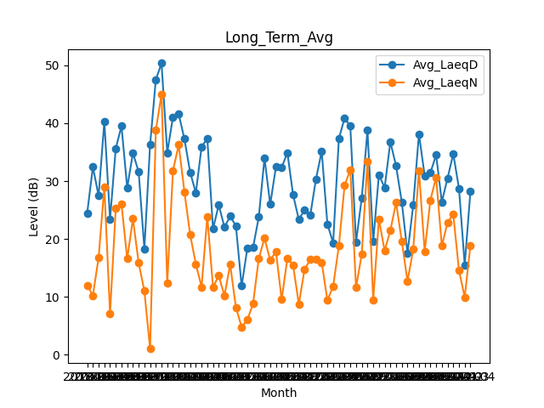
Date | Avg_LaeqD | Avg_LaeqN
2018-01 | 24.432258065 | 12.016129032
2018-02 | 32.464285714 | 10.246428571
2018-03 | 27.44516129 | 16.777419355
2018-04 | 40.253333333 | 29
2018-05 | 23.396774194 | 7.1
2018-06 | 35.65 | 25.336666667
2018-07 | 39.506451613 | 26.035483871
2018-08 | 28.84516129 | 16.580645161
2018-09 | 34.86 | 23.476666667
2018-10 | 31.609677419 | 15.890322581
2018-11 | 18.303333333 | 11.03
2019-08 | 36.251612903 | 1.0258064516
2019-09 | 47.513333333 | 38.76
2019-10 | 50.361290323 | 45.032258065
2019-11 | 34.916666667 | 12.373333333
2019-12 | 41.093548387 | 31.803225806
2020-01 | 41.6 | 36.280645161
2020-02 | 37.279310345 | 28.162068966
2020-03 | 31.548387097 | 20.75483871
2020-04 | 27.97 | 15.666666667
2020-05 | 35.916129032 | 11.722580645
2020-06 | 37.366666667 | 23.913333333
2020-07 | 21.748387097 | 11.693548387
2020-08 | 25.883870968 | 13.641935484
2020-09 | 22.063333333 | 10.22
2020-10 | 23.919354839 | 15.593548387
2020-11 | 22.273333333 | 8.17
2020-12 | 11.887096774 | 4.8096774194
2021-01 | 18.387096774 | 6.0193548387
2021-02 | 18.535714286 | 8.8392857143
2021-03 | 23.780645161 | 16.616129032
2021-04 | 33.973333333 | 20.156666667
2021-05 | 25.980645161 | 16.322580645
2021-06 | 32.45 | 17.853333333
2021-07 | 32.341935484 | 9.5419354839
2021-08 | 34.919354839 | 16.638709677
2021-09 | 27.61 | 15.463333333
2021-10 | 23.364516129 | 8.7483870968
2021-11 | 25.013333333 | 14.743333333
2021-12 | 24.1 | 16.45483871
2022-01 | 30.361290323 | 16.470967742
2022-02 | 35.142857143 | 15.985714286
2022-03 | 22.541935484 | 9.3806451613
2022-04 | 19.353333333 | 11.86
2022-05 | 37.329032258 | 18.790322581
2022-06 | 40.89 | 29.256666667
2022-07 | 39.493548387 | 31.977419355
2022-08 | 19.487096774 | 11.6
2022-09 | 27.026666667 | 17.37
2022-10 | 38.75483871 | 33.425806452
2022-11 | 19.526666667 | 9.45
2022-12 | 31.080645161 | 23.425806452
2023-01 | 28.870967742 | 17.987096774
2023-02 | 36.767857143 | 21.453571429
2023-03 | 32.638709677 | 26.316129032
2023-04 | 26.376666667 | 19.606666667
2023-05 | 17.574193548 | 12.712903226
2023-06 | 25.846666667 | 18.193333333
2023-07 | 38.129032258 | 31.819354839
2023-08 | 30.932258065 | 17.85483871
2023-09 | 31.436666667 | 26.706666667
2023-10 | 34.525806452 | 30.664516129
2023-11 | 26.403333333 | 18.8
2023-12 | 30.519354839 | 22.838709677
2024-01 | 34.709677419 | 24.261290323
2024-02 | 28.734482759 | 14.544827586
2024-03 | 15.529032258 | 9.9612903226
2024-04 | 28.23 | 18.89

